1
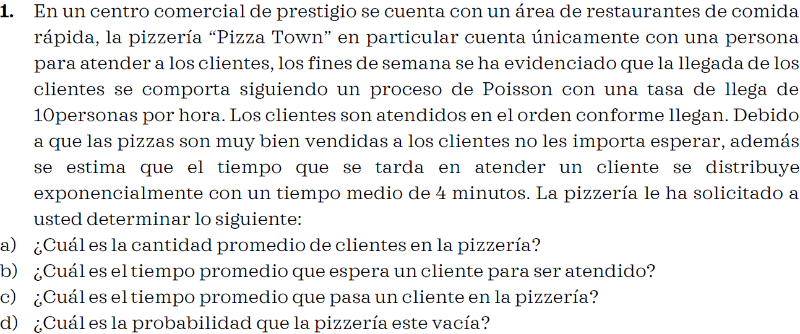

λ | 10 | Clientes por hora
μ | 4 | Minutos por cliente = | 15 clientes por hora

A) Ls = |  | 2 | clientes

B) Wq = |  | 0.13333333333 | horas

B) Ws = |  | 0.2 | horas

C) Po = |  | 0.33333333333 | 33.333%

3
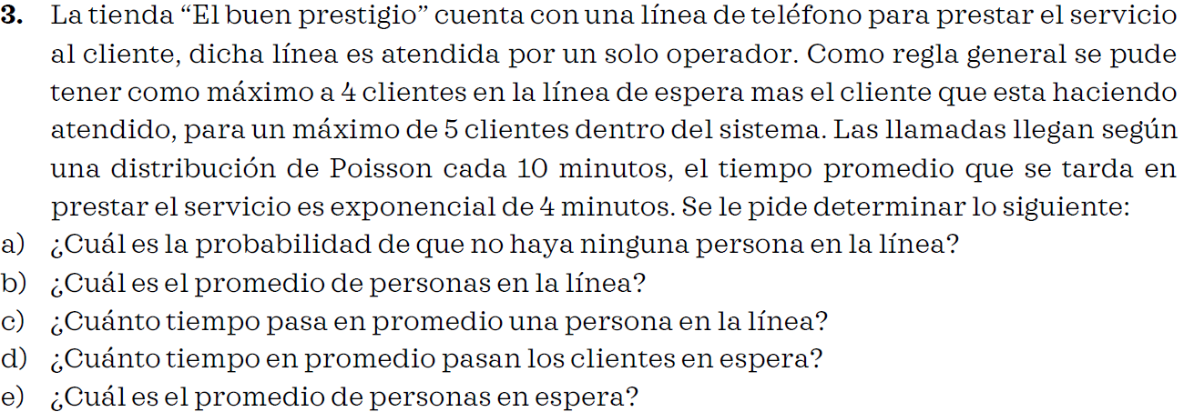

λ | 1 | llamada cada 10 minutos |  | 0.1 | llamadas por minuto
μ | 1 | llamada cada 4 minutos |  | 0.25 | llamadas por minuto

n = | 5

P = | 0.4

A) |  |  | 0.069731116814 | 6.9731% | De que no haya cola

B) |  |  | 1.7440589088 | personas

C) |  | 7.4991604701 | Minutos

D) |  | 11.49916047 | Minutos

E) |  |  | 2.674327792 | Personas

n inicial | n final
0 | 1
1 | 2
2 | 3.2
3 | 3.84
4 | 3.072
5 | 1.2288

7
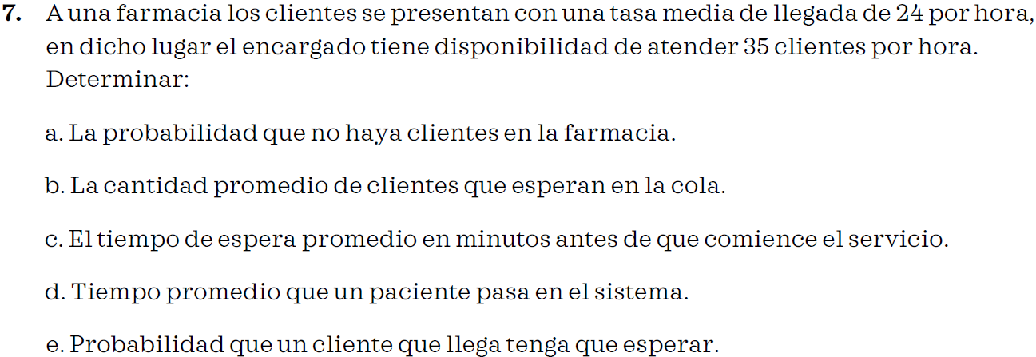

λ | 24.00 | clientes por hora
μ | 35.00 | clientes por hora

A) |  | 0.31428571429 | 31.43% | de que no hayan clientes

B) |  | 1.4961038961 | personas

C) |  | 0.062337662338 | horas

D) |  | 0.090909090909 | horas

E) |  | 0.68571428571 | 68.57% | de que tengan que esperar

8
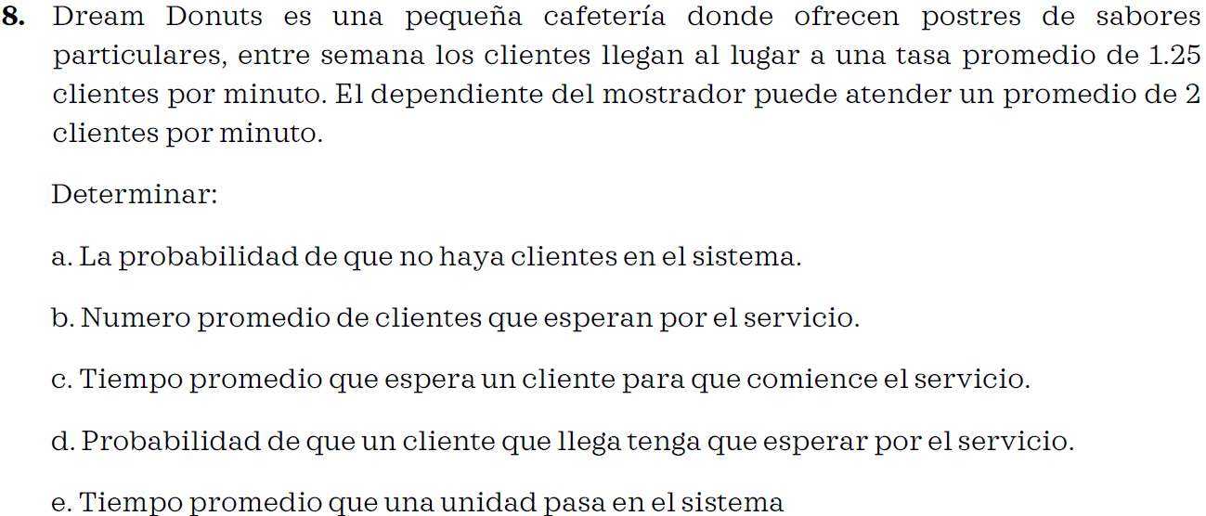

λ | 1.25 | clientes por minuto
μ | 2.00 | clientes por minuto

A) |  | 0.375 | 37.50% | de que no hayan clientes

B) |  | 1.0416666667 | personas

C) |  | 0.83333333333 | horas

D) |  | 0.625 | 62.50% | de que tengan que esperar

E) |  | 1.3333333333 | horas

